記入例
「プレゼンテーション（WEB版」の希望についてプルダウン選択
令和２年度愛媛県保育関係者交流セミナー 申込書

※※ 記入例 ※※ |  |  |  |  |  | 教育・保育施設への紹介動画への参加 |  |  |  |  |  | 希望する

「施設名」を記入
※行政の場合は市町名（例：松山市）
「当日出席予定者」の職氏名を記入
（※必ず記入）
◆法人・施設名 |  |  |  |  |  |  |  |  | ◆問合せ先（必ずご記入ください。）
例 | けんほきょう保育園 |  |  |  |  |  |  |  | 役職名１
 |  |  |  |  |  |  |  |  | 氏名１

◆法人・施設概要
設置主体名 |  | 愛媛県保育協議会 |  |  |  |  | 施設長名 |  | 社協 太郎 |  |  | 職員数 | 25 |  |  |  | 名
運営主体名 |  | 社会福祉法人愛媛県社会福祉協議会 |  |  |  |  | 設置認可年月日 |  | 1965-07-01 |  |  | 定 員 | 75 |  |  |  | 名
所 在 地 |  | 〒 | 799-8553 |  | 松山市持田町三丁目８番１５号
「実施しているサービス」を選択（○印／プルダウン選択）し、その他は詳細記入
Ｔ Ｅ Ｌ |  | 089-921-8566 |  |  |  |  | Ｅ メ ー ル |  | jimukyoku@ehime-hoiku.jp
Ｆ Ａ Ｘ |  | 089-921-3398 |  |  |  |  | Ｕ Ｒ Ｌ |  | http://www.ehime-hoiku.jp/
サービス内容 |  | ○ | 延長保育 |  |  |  |  | ○ | 一時預り
 |  | ○ | 休日保育 |  |  |  |  |  | 夜間保育
 |  | ○ | 特定保育 |  |  |  |  | ○ | 地域子育て支援拠点事業
 |  | ○ | その他 | （ | 放課後等デイサービス事業所 |  |  |  |  |  |  |  |  |  |  | ）
開所時間 |  | 平日（月～金） 7：00～20：00 ／ 土曜日 7：00～17：30 ／ 休日保育 8：00～18：00
◆求人内容
募集職種 |  | 雇用形態 |  | 募集人数 |  | 応募条件（資格・免許・条件等） |  |  |  | 給料額（円） |  |  | 勤務開始時期
保育士 |  | 正職員 |  | 5 | 名 | 保育士 普通自動車（ＡＴ限定可） |  |  |  | 月給 |  |  | 令和 | 3 | 年 | 4 | 月
＜上段＞「給料形態」
以下のいずれかを
プルダウン選択
・「月給」
・「日給」
・「時給」
＜下段＞「給料額」
本俸＋手当を含めた総額
を記入
（書ききれない情報は
自由記述欄へ）
 |  |  |  |  |  |  |  |  |  | 175,000 | ～
「募集人数」を明記
（※若干名は不可）
保育士 |  | 常勤（正職員以外） |  | 3 | 名 | 保育士 |  |  |  | 日給 |  |  | 令和 | 2 | 年 | 12 | 月
 |  |  |  |  |  |  |  |  |  | 6,800 | ～
保育士 |  | 非常勤・パート |  | 3 | 名 | 保育士 |  |  |  | 時給 |  |  | 令和 | 2 | 年 | 9 | 月
以下のいずれかの「雇用携帯」をプルダウン選択
・「正職員」
・「常勤（正職員以外）」
・「非常勤・パート」
 |  |  |  |  |  |  |  |  |  | 900 | ～
保健師・看護師 |  | 常勤（正職員以外） |  | 1 | 名 | 保健師・看護師 |  |  |  | 月給 |  |  | 令和 | 2 | 年 | 10 | 月
 |  |  |  |  |  |  |  |  |  | 180,000 | ～
 |  |  |  |  | 名 |  |  |  |  |  |  |  | 平成 |  | 年 |  | 月
 |  |  |  |  |  |  |  |  |  |  | ～
◆法人・施設情報
自由記述欄（アピールポイント、写真等）
求人内容に書ききれない条件や施設の「アピールポイント」等を自由に記入してください。
写真・地図・イラストの掲載もＯＫです。
（※写真・地図・イラストは、本申込書への貼付けに加え、別途メールでデータを送信）
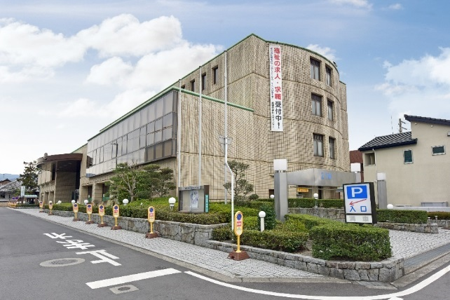 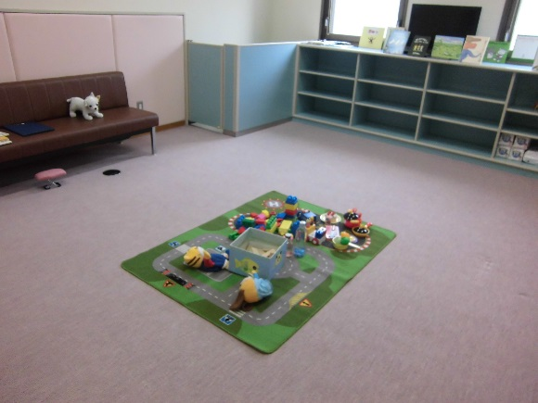 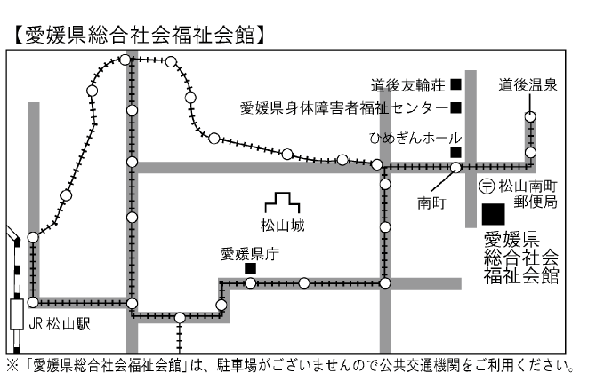   ＜ＰＲポイント♪その１＞ スキルアップを応援！愛媛県保育協議会開催の研修を受講する機会などを設け、資質向上を支援します。 ＜ＰＲポイント♪その２＞ 育児休暇や介護休暇などを取りやすい！法人全体で、育児や介護を応援する体制を整えています。 ＜ＰＲポイント♪その３＞ 地域との交流を大切に！地域の夏祭りへ参加するなど、地域との交流を図っています。 ＜ＰＲポイント♪その４＞ 福利厚生も充実！福利厚生センター「Sowel Club（ソウェルクラブ）」に加入しています。 ★☆まずは、ブースへお気軽にお越しください♪

「職場見学・体験の可否」を、プルダウン選択
「入場者に向けたメッセージ」を記入（自由記述）
参加者へのメッセージ
定期的に園内研修も行い、資質向上を行っています。 やる気のある方が、ステップアップできる職場作りを目指しています！ 職場見学や体験も随時行っていますので、お気軽にブースへお越しください♪
職場見学 |  |  |  | 可 |  |  |  | 職場体験 |  |  |  | 可

